상품제안서
친환경 에코백 (대형) [BG167] | 상품코드: F20814

 |  |  |  |  |  |  | 02-412-0044 | www.easy1.co.kr
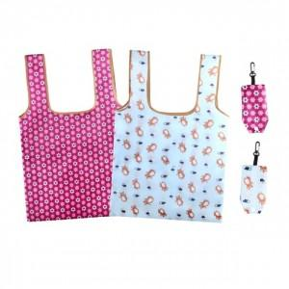

【상세/제작정보】

【인쇄/포장옵션】 | 실크, 풀칼라 / OPP(비닐)

【공급단가】 | 수량 | 300~ | 500~ | 1,000~ | 3,000~ | 5,000~
*VAT별도 | 단가 | 1,230원 | 1,180원 | 1,140원 | 1,100원 | 1,050원

【상품 URL】 | https://easy1.co.kr:443/src/goods_detail.php?gdno=20814

